Bug Reporting
Incident ID | Modul | Fitur | TC ID | In Date | Severity | Priority | Defect Note | Data | Expected | Bug Evidence | Status Dev | Finish Date | Status Test
IR06 | Laporan | Detail Laporan | TC56 | 24-Oct-2024 | MAJOR | HIGH | Komentar tetap terunggah ketika melampirkan file dengan ukuran yang lebih dari batas maksimal | Komentar 8 karakter : komentar File : .jpg Ukuran : 1001 KB | Seharusnya komentar tidak terunggah |  | OPEN |  | NEW
IR05 | Laporan | Detail Laporan | TC55 | 24-Oct-2024 | MAJOR | HIGH | Saat mengunggah komentar dan file dengan ukuran yang lebih besar dari batas maksimal modal yang tampil "Error! Gagal menambahkan komentar". | Komentar 8 karakter : komentar File : .jpg Ukuran : 1001 KB | Seharusnya modal yang tampil bertuliskan "Error! Lampiran tidak boleh lebih dari 1 MB." karena ukuran file sudah diluat batas maksimal yaitu 1001 KB. |  | OPEN |  | NEW
IR04 | Laporan | Detail Laporan | TC50 | 24-Oct-2024 | MAJOR | HIGH | Fungsionalitas melihat preview lampiran gambar tidak berjalan sesuai harapan. Gambar pada komentar di bagian "Semua Diskusi" tidak muncul | Komentar 5 karakter : ipsum File : .jpg Ukuran : 999 KB | Seharusnya bisa melihat gambar yang dilampirkan pada komentar |  | OPEN |  | NEW
IR03 | Laporan | Detail Laporan | TC49 | 24-Oct-2024 | MAJOR | HIGH | Saat mengunggah komentar dan file yang sesuai ketentuan modal yang tampil bertuliskan "Error! Gagal menambahkan komentar". Namun, komentar berhasil diunggah dan dapat dilihat pada bagian "Semua Diskusi". | Komentar 5 karakter : ipsum File : .jpg Ukuran : 999 KB | Seharusnya modal yang tampil bertuliskan "Success! Berhasil menambahkan komentar!", karena batas karakter komentar dan ukuran file masih sesuai ketentuan |  | OPEN |  | NEW
IR02 | Laporan | Detail Laporan | TC43 | 24-Oct-2024 | MAJOR | HIGH | Saat mengunggah komentar dan file yang sesuai ketentuan modal yang tampil bertuliskan "Error! Gagal menambahkan komentar". Namun, komentar berhasil diunggah dan dapat dilihat pada bagian "Semua Diskusi". | Komentar 5 karakter : ipsum File : .docx Ukuran : 12 KB | Seharusnya modal yang tampil bertuliskan "Success! Berhasil menambahkan komentar!" karena batas karakter komentar dan ukuran file masih sesuai ketentuan | 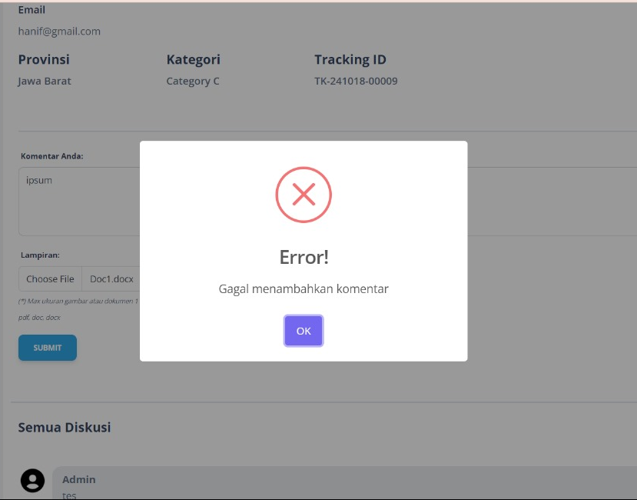 | OPEN |  | NEW
IR01 | Laporan | Search Laporan | TC18 | 24-Oct-2024 | MAJOR | MEDIUM | Saat searching menggunakan keyword kategori, list laporan tidak ter-filter sesuai inputan keyowrd | - | Seharusnya bisa melakukan pencarian menggunakan keyword kategori | 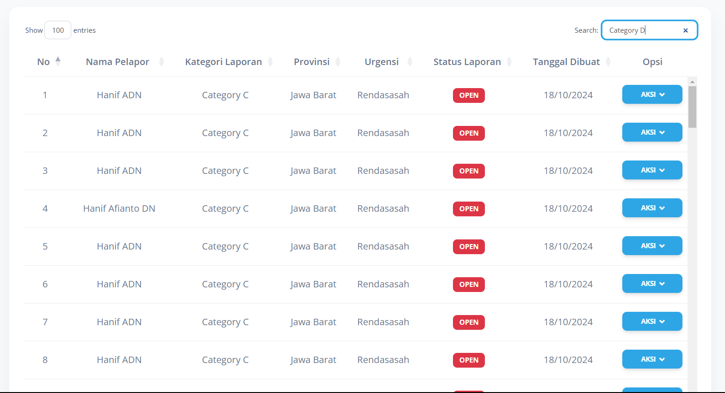 | OPEN |  | NEW

